PRUEBA 1
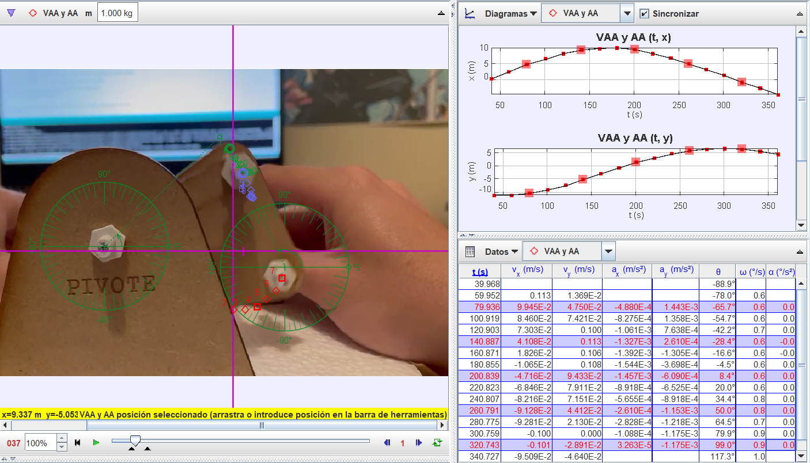
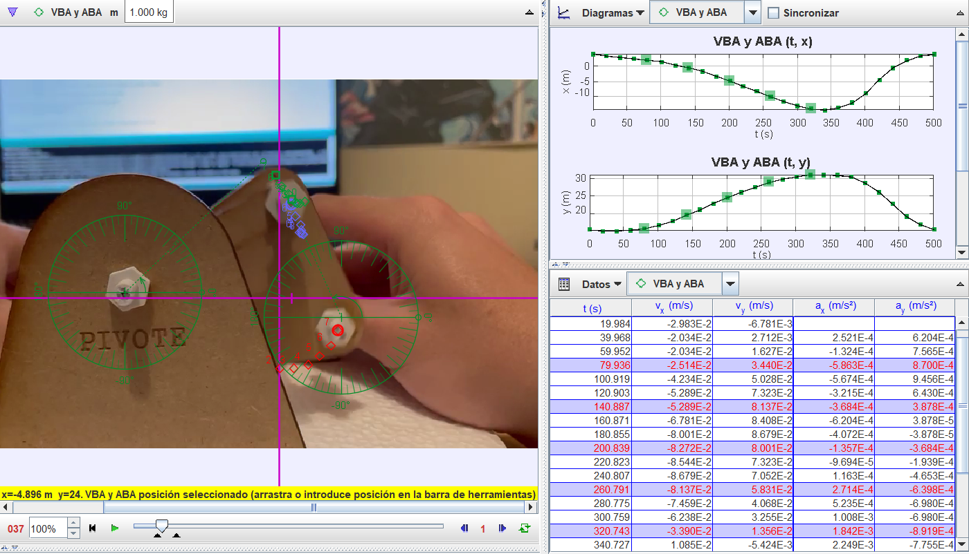
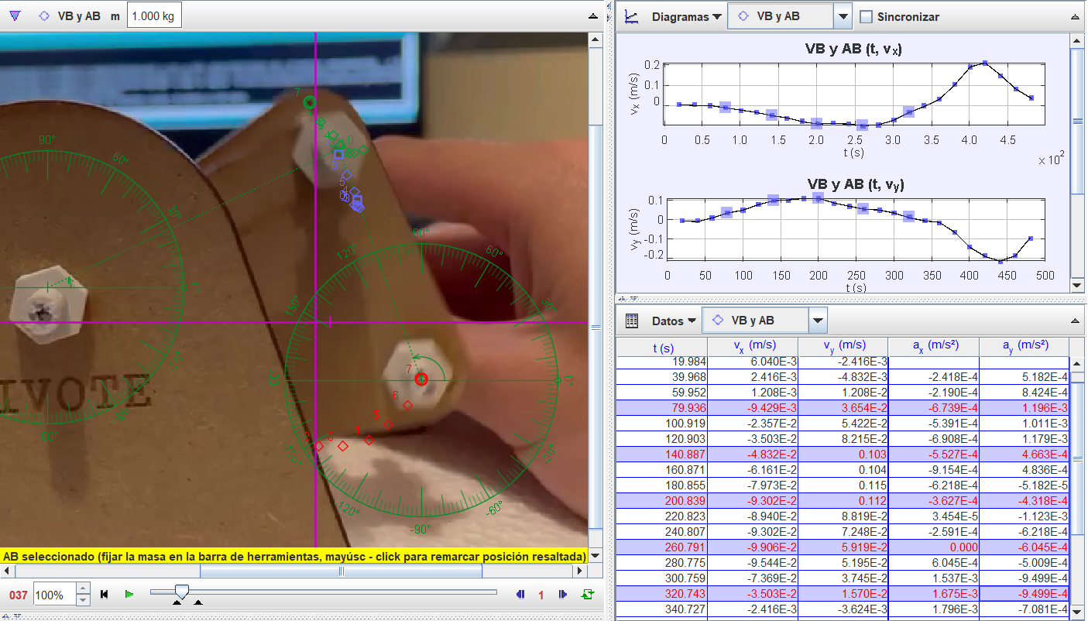
MECANISMO DE 4 BARRAS - ANGULOS DE TRANSMISION |  |  |  |  |  |  |  | INTRODUCIR DATOS
 |  |  |  |  |  |  |  | RESPUESTA

Eslabones [mm]- INPUT |  |  |  | Coeficientes |  | A | -1.2206787254 |  | Grashof
Manivela | a | 6.625 |  | K1 | 3.7026415094 | B | -0.29216605712 |  | S | 6.625
Acoplador | b | 25.46 |  | K2 | 0.80611238909 | C | 4.2060596276 |  | L | 30.43
Balancin | c | 30.43 |  | K3 | 2.2901551349 | D | -2.850624681 |  | P+Q | 49.99
Tierra | d | 24.53 |  | K4 | 0.96347211312 | E | -0.29216605712 |  | S+L | 37.055
Agulo de Manivela | θ2 | 8.4 |  | K5 | -1.0903918096 | F | 2.576113672
 | RAD | 0.14660765717 |  |  |  |  |  |  | RESPUESTA | GRASHOF
w2 | 0.6 | 0.010471975512
a2 | 0 | 0
INCLINACION |  | 0

ANGULOS | CRUZADO | ABIERTO | EXPERIMENTAL
θ4 radianes | -2.2061434122 | 2.0985707814 | 2.3387411977
θ4 grados | -126.40270652 | 120.23924879 | 134
θ3 radianes | -1.5740493919 | 1.4664767612 | 1.0471975512
θ3 grados | -90.186386903 | 84.022929171 | 60

ANGULOS DE TRANSMISION | 36.216319614 | SI ES > A 90
 |  | NA

VALORES EXTREMOS | ANGULO | RAD
θ TRANS TRASLAPADO | 35.997533771 | 0.62827548689
θ TRANS EXTENDIDO | 112.92475409 | 1.9709087659

POSICION DE ENGARROTAMIENTO | + | -
 | #NUM! | #NUM!

VELOCIDADES ANGULARES -CRUZADO |  |  |  |  |  |  |  |  | VELOCIDADES ANGULARES - ABIERTO
w3 Acoplador | -0.0032723884361 |  |  |  |  |  |  |  | w3 Acoplador | -0.004281004604
w4 Balancin | -0.0038154947929 |  |  |  |  |  |  |  | w4 Balancin | -0.0037378982473
VELOCIDADES LINEAL LOCAL | X | Y | MAG | θ | θref |  |  |  | VELOCIDADES LINEAL LOCAL | X | Y | MAG | θ | θref
VA | -0.010134778573 | 0.068632586151 | 0.069376837767 | 98.4 | -81.6 |  |  |  | VA | -0.010134778573 | 0.068632586151 | 0.069376837767 | 98.4 | -81.6
V B/A | -0.083314568747 | 0.00027102867567 | 0.083315009584 | 179.8136131 | -0.18638690326 |  |  |  | V B/A | 0.082862079776 | -0.0086756300773 | 0.083315009584 | -5.9770708285 | -5.9770708285
VB | -0.09344934732 | 0.068903614827 | 0.11610550655 | 143.59729348 | -36.402706517 |  |  |  | VB | 0.10030703262 | 0.058472111797 | 0.11610550655 | 30.239248785 | 30.239248785
VELOCIDADES LINEAL GENERAL | X | Y | MAG | θ |  |  |  |  | VELOCIDADES LINEAL GENERAL | X | Y | MAG | θ
VA | -0.010134778573 | 0.068632586151 | 0.069376837767 | 98.4 |  |  |  |  | VA | -0.010134778573 | 0.068632586151 | 0.069376837767 | 98.4
V B/A | -0.083314568747 | 0.00027102867567 | 0.083315009584 | 179.8136131 |  |  |  |  | V B/A | 0.082862079776 | -0.0086756300773 | 0.083315009584 | -5.9770708285
VB | -0.09344934732 | 0.068903614827 | 0.11610550655 | 143.59729348 |  |  |  |  | VB | 0.10030703262 | 0.058472111797 | 0.11610550655 | 30.239248785
VELOCIDADES LINEAL EXPERIMENTAL | X | Y | MAG | θ | θref |  |  |  | VELOCIDADES LINEAL EXPERIMENTAL | X | Y | MAG | θ | θref
VA | -0.04716 | 0.09433 | 0.10546191019 | 116.56262154 | -63.437378463 |  |  |  | VA | -0.04716 | 0.09433 | 0.10546191019 | 116.56262154 | -63.437378463
V B/A | -0.08272 | -0.08001 | 0.11508344147 | 224.0459214 | 44.045921398 |  |  |  | V B/A | -0.08272 | -0.08001 | 0.11508344147 | 224.0459214 | 44.045921398
VB | -0.09302 | 0.112 | 0.14559093516 | 129.71084243 | -50.289157575 |  |  |  | VB | -0.09302 | 0.112 | 0.14559093516 | 129.71084243 | -50.289157575

ACELERACIONES ANGULARES |  |  |  |  |  | A | -24.492065222 |  | ACELERACIONES ANGULARES |  |  |  |  |  | A | 26.289390515
a3 Acoplador | 4.8860128111E-05 |  |  |  |  | B | -25.459865286 |  | a3 Acoplador | -2.1204761762E-05 |  |  |  |  | B | 25.321590451
a4 Balancin | 1.0747931757E-05 |  |  |  |  | C | 0.00098073323398 |  | a4 Balancin | 1.6907434593E-05 |  |  |  |  | C | 0.00098142444356
ACELERACIONES LINEALES LOCALES | X | Y | MAG | θ | θref | D | -18.058893687 |  | ACELERACIONES LINEALES LOCALES | X | Y | MAG | θ | θref | D | -15.324909342
AA | -0.0007187187615 | -0.00010613115304 | 0.00072651254619 | 188.4 | 8.4 | E | -0.082822892501 |  | AA | -0.0007187187615 | -0.00010613115304 | 0.00072651254619 | 188.4 | 8.4 | E | 2.6511614518
ABA | 0.0012448591907 | -0.000003160 | 0.0012448632009 | -0.14543356251 | -0.14543356251 | F | -0.00019004901981 |  | ABA | 0.0004883504559 | -0.00052028604579 | 0.00071357111574 | -46.813501135 | -46.813501135 | F | -0.00020288765537
AB | 0.00052614042916 | -0.0000003377 | 0.00052614053751 | -0.036770800169 | -0.036770800169 |  |  |  | AB | -0.0002303683056 | -0.00062641719883 | 0.00066743393921 | 249.80872897 | 69.808728973
ACELERACIONES LINEALES EXPERIMENTALES | X | Y | MAG | θ | θref |  |  |  | ACELERACIONES LINEALES EXPERIMENTALES | X | Y | MAG | θ | θref
AA | -0.001457 | 0.09433 | 0.094341251576 | 90.884907379 | -89.115092621 |  |  |  | AA | -0.001457 | 0.09433 | 0.094341251576 | 90.884907379 | -89.115092621
ABA | -0.000136 | -0.0003684 | 0.0003925978222 | 249.7787443 | 69.778744304 |  |  |  | ABA | -0.0001357 | -0.0003684 | 0.0003925978222 | 249.7787443 | 69.778744304
AB | -0.0003627 | -0.0004318 | 0.00056391713044 | 229.9706743 | 49.970674305 |  |  |  | AB | -0.0003627 | -0.0004318 | 0.00056391713044 | 229.9706743 | 49.970674305

